의뢰양식
FIRM QUOTATION
FIRM QUOTATION
충청남도 천안시 풍세산단로 222. (주)에이텍솔루션
TEL : 070-4352-7427 FAX : 031-8015-2078

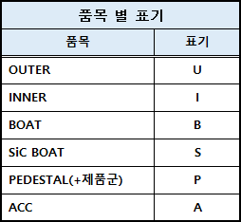
세정 의뢰 양식
1. 반출 LIST
NO | 품목코드 | Part's Name | 규격 (SIZE) | 제품 구분 | Q"ty | 비고

Total |  |  |  |  | 0

2. 반출 정보
NO |  | 구분
1 | 업 체 명
2 | 담 당 자 (연락처)
3 | 사용 공정
4 | 제품 상태 (A급 or B급)
5 | 반출 위치
6 | 반입 위치
7 | 반출 가능일
8 | 요청 납기일
9 | 박스 필요 유무
* 박스 필요 시 정확한 사이즈 필요 (반입 시 회수 원칙)

 |  |  |  |  | Advanced Energy Technology Solution

AETS 주식회사

